Bubu - Dia a dia na floresta
DADOS DO PRODUTO
Título: | Alice através do espelho |  |  | Imagem: | 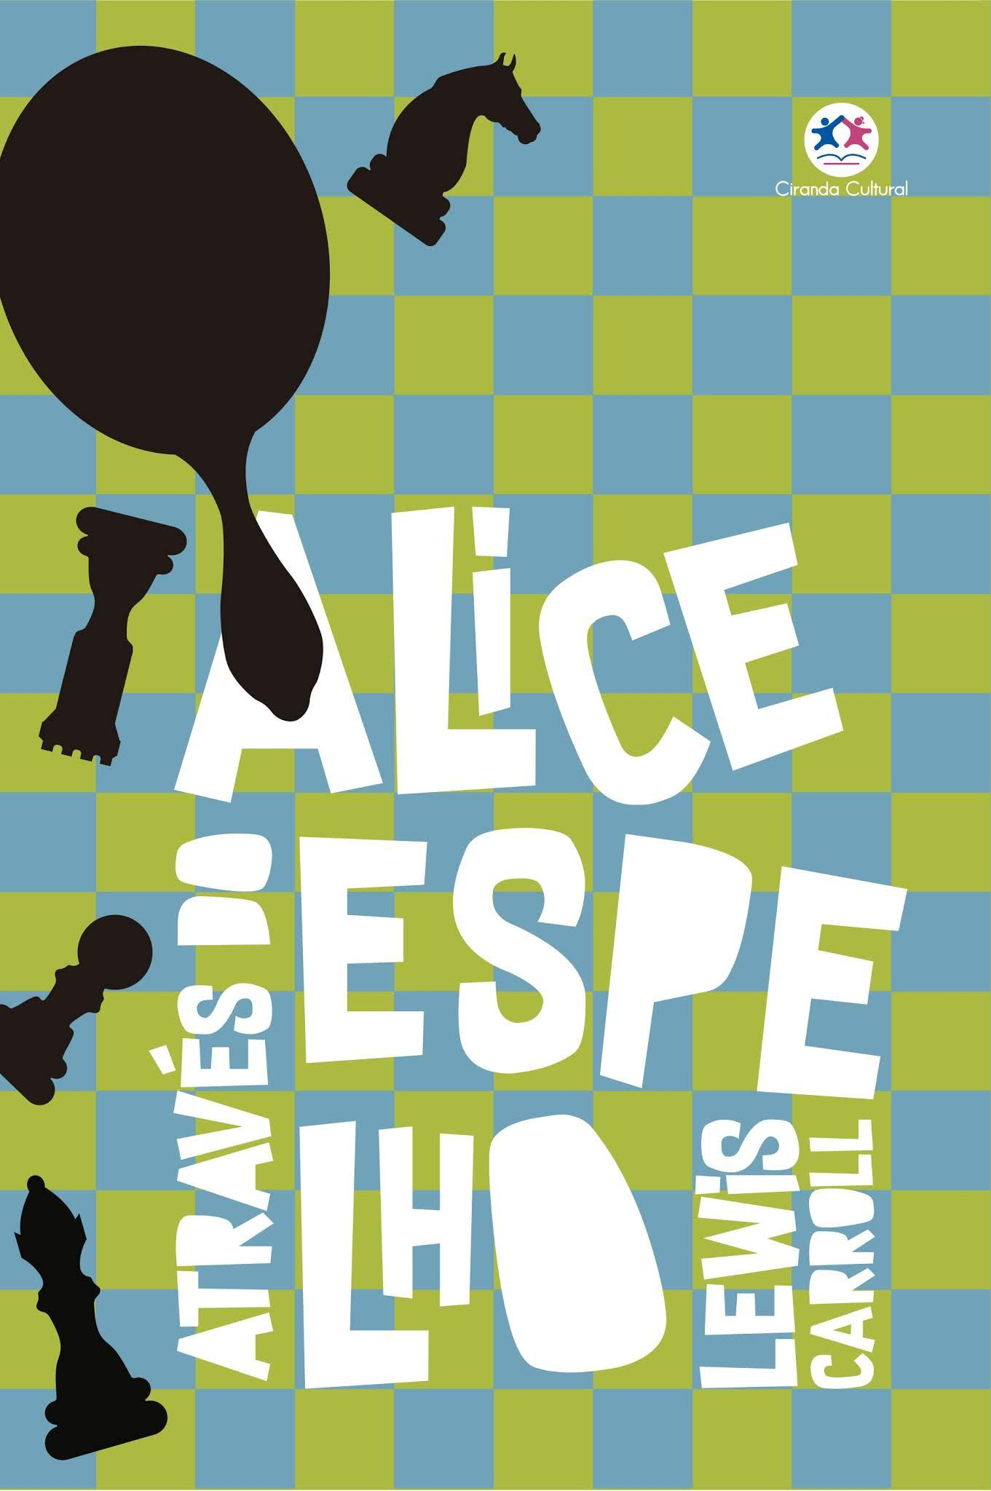

Editora: | Ciranda Cultural

ISBN: | 978-85-380-8710-6 | Preço: | R$19.90
Coleção: | Clássicos da literatura mundial
Autor: | Ciranda Cultural | Ilustrador:
Licença:
Edição: | 1ª edição

Largura: | 16 | Altura: | 23
Lombada: | 0,10 cm | Profundidade: | -
Peso: | 0.175 | Acabamento: | Verniz total brilho
Páginas: | 128 | Ano: | 2019

Linha de produto: | Clássicos da literatura | Faixa etária: | Jovens
Classificação: | Livre para todos os públicos | Assuntos: | Animais, diversão, fazenda

Sinopse: | Uma coisa era certa: o gatinho branco nada tivera a ver com aquilo, a culpa foi toda do gatinho preto. Pois o gatinho branco passara os últimos 15 minutos tendo o rosto lavado pela velha gata (e suportava isso muito bem, apesar de tudo); então você pode ver que não podia ter havido o dedo dele naquela travessura.

